상품제안서
엠보극세사담요(중) | 상품코드: F20115

 |  |  |  |  |  |  | 02-412-0044 | www.easy1.co.kr
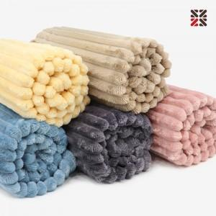

【상세/제작정보】 | <span style="font-family: dotum; font-size: 13px; background-color: rgb(255, 255, 255);">핑크,옐로우,블루만 주문가능</span>

【인쇄/포장옵션】 | 실크 / OPP(비닐)

【공급단가】 | 수량 | 100~ | 300~ | 500~ | 1,000~ | 3,000~
*VAT별도 | 단가 | 6,480원 | 6,240원 | 6,000원 | 5,760원 | 5,610원

【상품 URL】 | https://dev.easy1.co.kr:443/src/goods_detail.php?gdno=20115

